Polska a UE
Średnie miesięczne ceny skupu mleka surowego

Dane Komisji Europejskiej

KRAJ | I | II | III | IV | V | VI | VII | VIII | IX | X | XI | XII | I-2005 | II | III | IV | V | VI | VII | VIII | IX | X | XI | XII | I-16 | II | III | IV | V | VI | VII | VIII | IX | X | XI | XII | I-17 | II | III | IV | V | VI | VII | VIII | IX | X | XI | XII | I-18 | II | III | IV | V | VI | VII | VIII
Francja | 29.220 | 29.040 | 27.180 | 24.740 | 25.750 | 26.440 | 28.420 | 30.560 | 30.770 | 30.400 | 30.160 | 29.770 | 30.840 | 30.260 | 28.460 | 26.590 | 26.180 | 26.720 | 28.190 | 30.520 | 32.650 | 32.4 | 32.5 | 32.1 | 29.1 | 28.9 | 28.0 | 28.4 | 28.8 | 28.7 | 28.4 | 29.4 | 30.2 | 31.6 | 32.3 | 32.7 | 34.2 | 33.3 | 30.5 | 33.6 | 32.4 | 32.3 | 34.0 | 35.0 | 36.6 | 36.2 | 36.4 | 36.0 | 35.3 | 35.0 | 33.9 | 32.3 | 32.4 | 33.6 | 33.7
Niemcy | 28.640 | 28.120 | 27.710 | 27.650 | 27.990 | 27.780 | 27.870 | 28.440 | 29.690 | 30.990 | 31.500 | 30.520 | 27.250 | 26.750 | 26.450 | 26.300 | 26.150 | 26.320 | 26.350 | 26.700 | 28.770 | 34.4 | 34.7 | 34.4 | 28.9 | 28.1 | 27.3 | 25.7 | 24.0 | 23.2 | 23.4 | 24.3 | 26.4 | 30.4 | 33.1 | 33.7 | 34.1 | 34.0 | 33.6 | 33.5 | 33.8 | 34.4 | 35.9 | 37.4 | 39.4 | 40.3 | 40.5 | 40.0 | 36.8 | 34.9 | 34.2 | 33.0 | 32.4 | 32.6 | 33.2
Polska |  |  |  |  | 16.900 | 20.700 | 22.000 | 22.230 | 22.800 | 23.400 | 24.700 | 25.500 | 26.620 | 26.410 | 25.800 | 25.190 | 24.910 | 23.950 | 23.970 | 24.590 | 24.970 | 28.9 | 30.1 | 29.8 | 26.1 | 25.6 | 25.7 | 24.4 | 23.3 | 23.1 | 23.3 | 25.0 | 26.4 | 28.3 | 29.6 | 30.7 | 30.2 | 30.6 | 30.5 | 30.7 | 31.0 | 31.3 | 31.6 | 32.6 | 33.7 | 34.8 | 36.0 | 36.1 | 34.0 | 33.0 | 32.4 | 32.0 | 30.7 | 30.4 | 30.4
Słowacja | 22.510 | 22.790 | 22.970 | 23.010 | 22.260 | 22.610 | 22.680 | 22.610 | 22.870 | 23.350 | 23.880 | 24.430 | 25.110 | 25.110 | 25.280 | 24.530 | 24.610 | 24.290 | 23.730 | 24.180 | 24.370 | 29.3 | 29.9 | 30.6 | 27.5 | 26.8 | 25.9 | 24.7 | 23.7 | 23.2 | 23.1 | 23.4 | 24.2 | 25.8 | 27.1 | 28.3 | 29.2 | 29.5 | 29.5 | 29.8 | 29.9 | 30.0 | 30.5 | 30.9 | 32.0 | 33.1 | 33.6 | 34.0 | 33.7 | 33.0 | 32.4 | 30.9 | 30.7 | 30.6 | 30.8
Czechy | 24.140 | 24.010 | 24.130 | 24.420 | 24.990 | 24.990 | 25.120 | 25.120 | 25.370 | 25.780 | 26.460 | 27.220 | 27.560 | 27.630 | 27.360 | 27.160 | 27.000 | 26.620 | 26.010 | 26.210 | 27.000 | 27.6 | 31.2 | 31.0 | 26.4 | 25.5 | 24.5 | 23.6 | 22.5 | 22.0 | 22.0 | 22.3 | 23.1 | 24.4 | 25.7 | 27.0 | 28.0 | 28.8 | 29.3 | 29.9 | 30.4 | 31.0 | 31.5 | 31.6 | 33.1 | 34.7 | 35.2 | 35.4 | 34.5 | 33.8 | 32.8 | 32.1 | 31.2 | 30.8 | 28.2
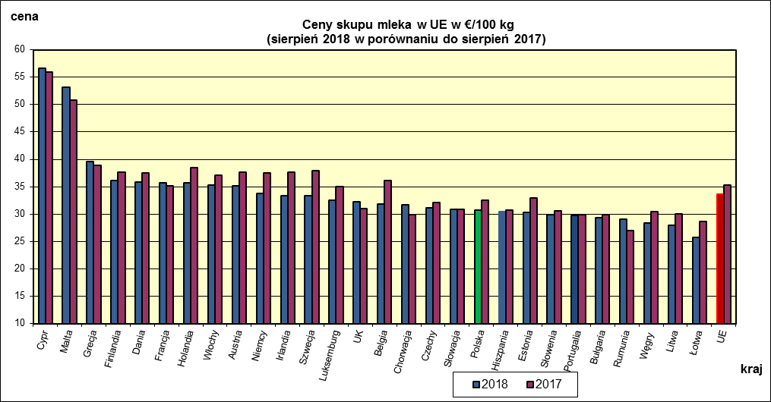
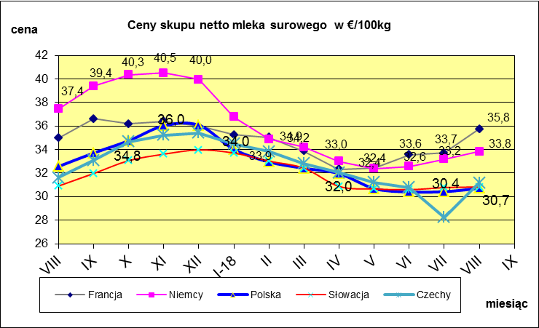
 | dane wstępne |  |  |  |  |  |  |  |  |  |  |  |  |  |  |  |  |  |  |  |  |  | VIII-2018 | VIII-2017
 |  |  |  |  |  |  |  |  |  |  |  |  |  |  |  |  |  |  |  |  |  | Cypr | 56.68 | 55.96
 |  |  |  |  |  |  |  |  |  |  |  |  |  |  |  |  |  |  |  |  |  | Malta | 53.21 | 50.85
 |  |  |  |  |  |  |  |  |  |  |  |  |  |  |  |  |  |  |  |  |  | Grecja | 39.59 | 38.83
 |  |  |  |  |  |  |  |  |  |  |  |  |  |  |  |  |  |  |  |  |  | Finlandia | 36.08 | 37.66
 |  |  |  |  |  |  |  |  |  |  |  |  |  |  |  |  |  |  |  |  |  | Dania | 35.81 | 37.51
 |  |  |  |  |  |  |  |  |  |  |  |  |  |  |  |  |  |  |  |  |  | Francja | 35.76 | 35.11
 |  |  |  |  |  |  |  |  |  |  |  |  |  |  |  |  |  |  |  |  |  | Holandia | 35.75 | 38.5
 |  |  |  |  |  |  |  |  |  |  |  |  |  |  |  |  |  |  |  |  |  | Włochy | 35.26 | 37.15
 |  |  |  |  |  |  |  |  |  |  |  |  |  |  |  |  |  |  |  |  |  | Austria | 35.12 | 37.7
 |  |  |  |  |  |  |  |  |  |  |  |  |  |  |  |  |  |  |  |  |  | Niemcy | 33.83 | 37.44
 |  |  |  |  |  |  |  |  |  |  |  |  |  |  |  |  |  |  |  |  |  | Irlandia | 33.41 | 37.68
 |  |  |  |  |  |  |  |  |  |  |  |  |  |  |  |  |  |  |  |  |  | Szwecja | 33.29 | 37.99
 |  |  |  |  |  |  |  |  |  |  |  |  |  |  |  |  |  |  |  |  |  | Luksemburg | 32.49 | 35.02
 |  |  |  |  |  |  |  |  |  |  |  |  |  |  |  |  |  |  |  |  |  | UK | 32.19 | 30.97
 |  |  |  |  |  |  |  |  |  |  |  |  |  |  |  |  |  |  |  |  |  | Belgia | 31.82 | 36.06
 |  |  |  |  |  |  |  |  |  |  |  |  |  |  |  |  |  |  |  |  |  | Chorwacja | 31.65 | 29.95
 | Ceny sprzedaży netto odtłuszczonego mleka w proszku i masła ekstra w blokach*. |  |  |  |  |  |  |  |  |  |  |  |  |  |  |  |  |  |  |  |  | Czechy | 31.17 | 32.08
 |  |  |  |  |  |  |  |  |  |  |  |  |  |  |  |  |  |  |  |  |  | Słowacja | 30.82 | 30.91
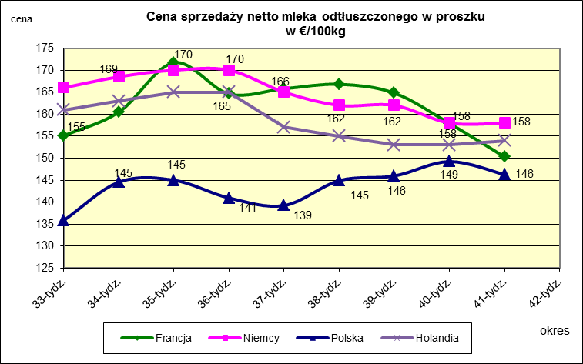
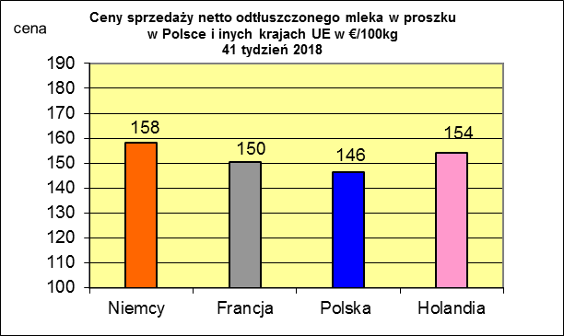
 |  |  |  |  |  |  |  |  |  |  |  |  |  |  |  |  |  |  |  |  |  | Polska | 30.72 | 32.57
 |  |  |  |  |  |  |  |  |  |  |  |  |  |  |  |  |  |  |  |  |  | Hiszpania | 30.49 | 30.68
 |  |  |  |  |  |  |  |  |  |  |  |  |  |  |  |  |  |  |  |  |  | Estonia | 30.34 | 32.94
 |  |  |  |  |  |  |  |  |  |  |  |  |  |  |  |  |  |  |  |  |  | Słowenia | 29.89 | 30.56

 |  |  |  |  |  |  |  |  |  |  |  |  |  |  |  |  |  |  |  |  |  | Portugalia | 29.79 | 29.85
 |  |  |  |  |  |  |  |  |  |  |  |  |  |  |  |  |  |  |  |  |  | Bułgaria | 29.38 | 29.84
 |  |  |  |  |  |  |  |  |  |  |  |  |  |  |  |  |  |  |  |  |  | Rumunia | 29 | 26.91
 |  |  |  |  |  |  |  |  |  |  |  |  |  |  |  |  |  |  |  |  |  | Węgry | 28.33 | 30.47
 |  |  |  |  |  |  |  |  |  |  |  |  |  |  |  |  |  |  |  |  |  | Litwa | 27.97 | 30.05
 |  |  |  |  |  |  |  |  |  |  |  |  |  |  |  |  |  |  |  |  |  | Łotwa | 25.74 | 28.65
 |  |  |  |  |  |  |  |  |  |  |  |  |  |  |  |  |  |  |  |  |  | UE | 33.63 | 35.25

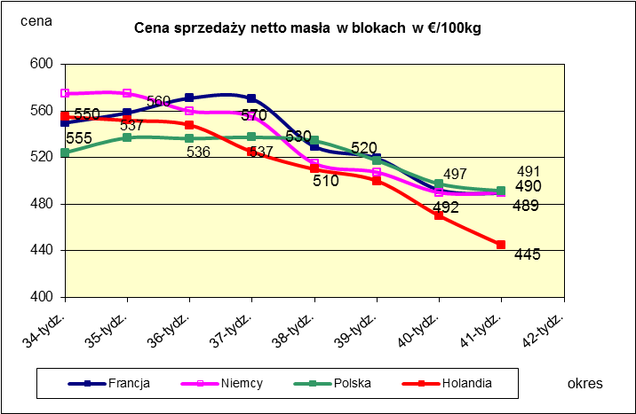
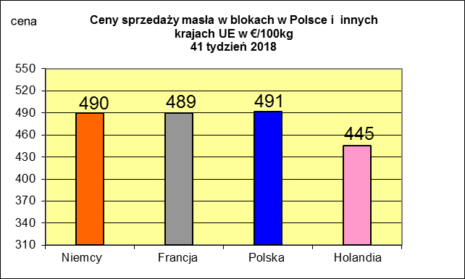
 |  |  |  |  |  |  |  |  |  |  |  |  |  |  |  |  |  |  |  |  |  |  | 2017r. | 2016r.
 |  |  |  |  |  |  |  |  |  |  |  |  |  |  |  |  |  |  |  |  |  | Cypr | 55.88 | 56
 |  |  |  |  |  |  |  |  |  |  |  |  |  |  |  |  |  |  |  |  |  | Grecja | 38.79 | 38.65
 |  |  |  |  |  |  |  |  |  |  |  |  |  |  |  |  |  |  |  |  |  | Holandia | 37.96 | 28.38
 |  |  |  |  |  |  |  |  |  |  |  |  |  |  |  |  |  |  |  |  |  | Szwecja | 37.94 | 30.7
 |  |  |  |  |  |  |  |  |  |  |  |  |  |  |  |  |  |  |  |  |  | Finlandia | 37.63 | 37.2
 |  |  |  |  |  |  |  |  |  |  |  |  |  |  |  |  |  |  |  |  |  | Austria | 37.34 | 31.17
 |  |  |  |  |  |  |  |  |  |  |  |  |  |  |  |  |  |  |  |  |  | Włochy | 37.02 | 31.99
 |  |  |  |  |  |  |  |  |  |  |  |  |  |  |  |  |  |  |  |  |  | Dania | 36.79 | 28.68
 |  |  |  |  |  |  |  |  |  |  |  |  |  |  |  |  |  |  |  |  |  | Irlandia | 36.42 | 28.1
 |  |  |  |  |  |  |  |  |  |  |  |  |  |  |  |  |  |  |  |  |  | Niemcy | 36.41 | 27.38
 |  |  |  |  |  |  |  |  |  |  |  |  |  |  |  |  |  |  |  |  |  | Luksemburg | 35.42 | 28
 |  |  |  |  |  |  |  |  |  |  |  |  |  |  |  |  |  |  |  |  |  | Belgia | 35.05 | 26.7
 |  |  |  |  |  |  |  |  |  |  |  |  |  |  |  |  |  |  |  |  |  | Francja | 34.4 | 30.18
 |  |  |  |  |  |  |  |  |  |  |  |  |  |  |  |  |  |  |  |  |  | Estonia | 32.68 | 23.76
 |  |  |  |  |  |  |  |  |  |  |  |  |  |  |  |  |  |  |  |  |  | Polska | 32.37 | 25.96
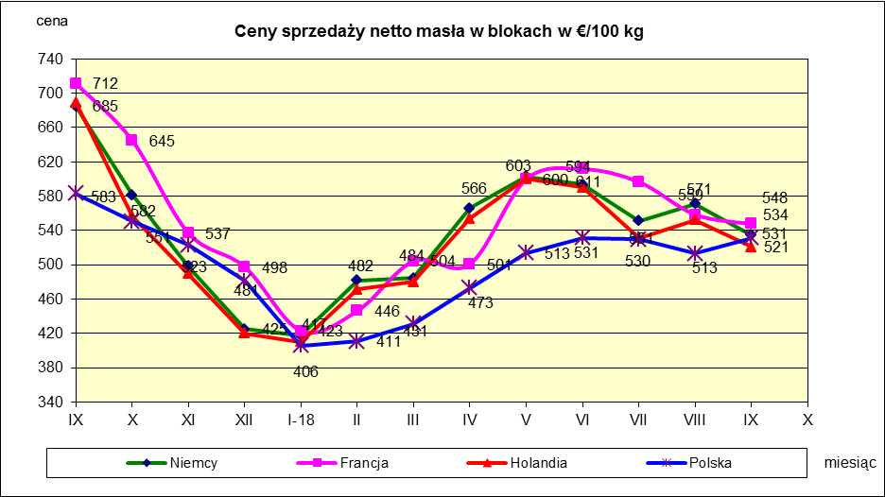
 |  |  |  |  |  |  |  |  |  |  |  |  |  |  |  |  |  |  |  |  |  | UK | 31.89 | 27.18
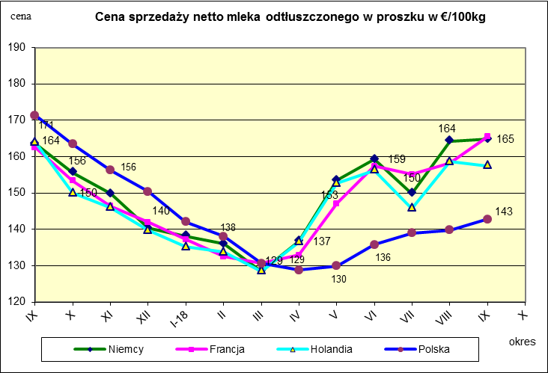
 |  |  |  |  |  |  |  |  |  |  |  |  |  |  |  |  |  |  |  |  |  | Czechy | 31.59 | 24.08
 |  |  |  |  |  |  |  |  |  |  |  |  |  |  |  |  |  |  |  |  |  | Słowacja | 30.99 | 25.31
 |  |  |  |  |  |  |  |  |  |  |  |  |  |  |  |  |  |  |  |  |  | Hiszpania | 30.96 | 29.12
 |  |  |  |  |  |  |  |  |  |  |  |  |  |  |  |  |  |  |  |  |  | Litwa | 30.61 | 21.72
 |  |  |  |  |  |  |  |  |  |  |  |  |  |  |  |  |  |  |  |  |  | Węgry | 30.48 | 23.8
 |  |  |  |  |  |  |  |  |  |  |  |  |  |  |  |  |  |  |  |  |  | Słowenia | 30.32 | 25.28
 |  |  |  |  |  |  |  |  |  |  |  |  |  |  |  |  |  |  |  |  |  | Łotwa | 29.76 | 21.63
 |  |  |  |  |  |  |  |  |  |  |  |  |  |  |  |  |  |  |  |  |  | Portugalia | 29.68 | 27.77
 |  |  |  |  |  |  |  |  |  |  |  |  |  |  |  |  |  |  |  |  |  | Rumunia | 29.19 | 25.66
 |  |  |  |  |  |  |  |  |  |  |  |  |  |  |  |  |  |  |  |  |  | UE | 34.86 | 28.46

*Źródło:clal.it, FranceAgriMer, prodzuivel.nl

Średnie mies. 2016-2018
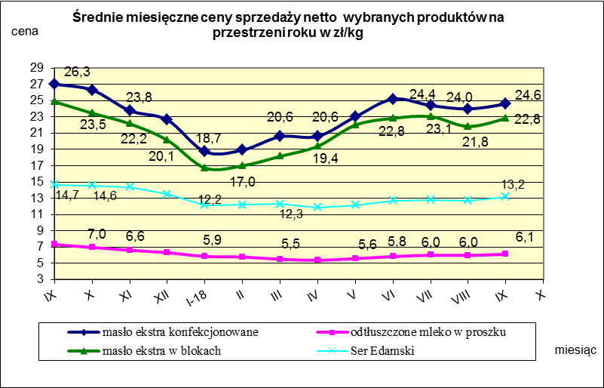

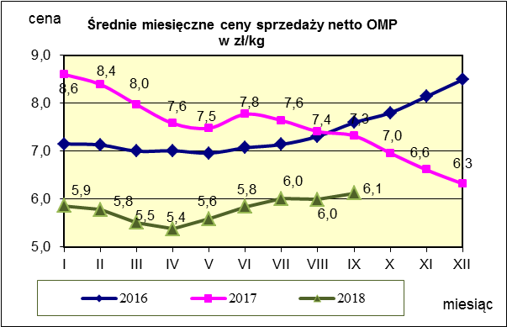
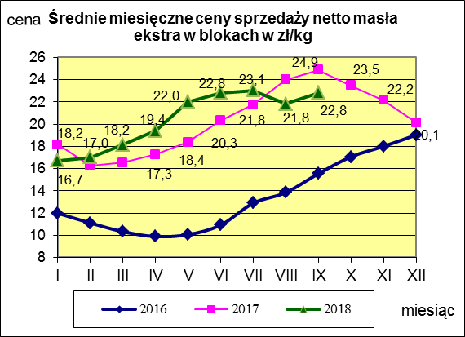
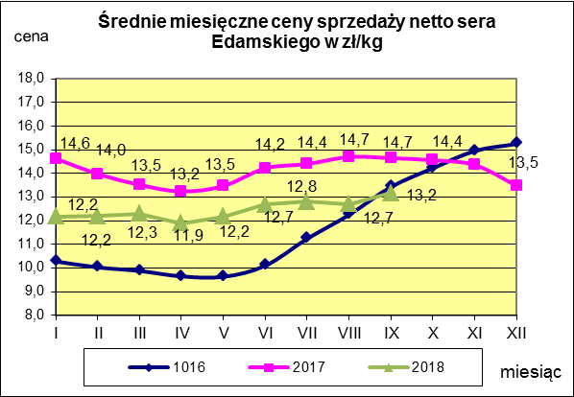

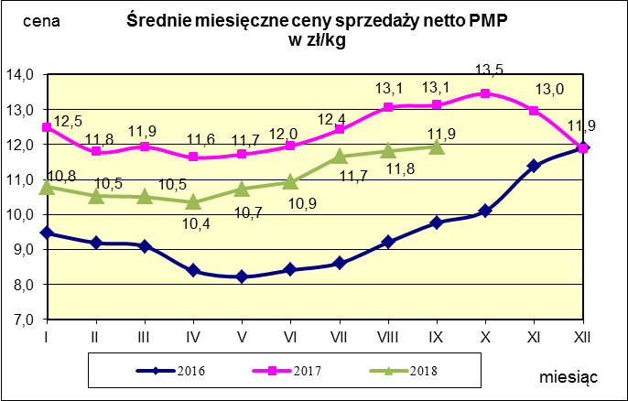
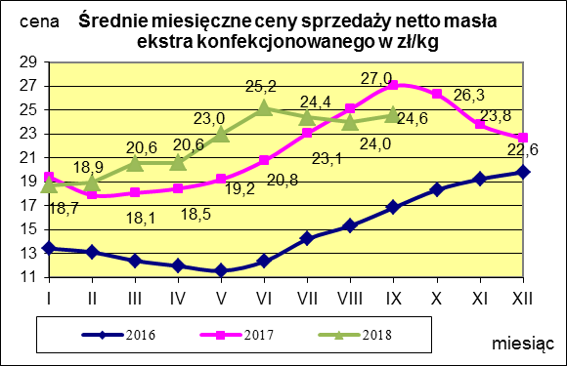
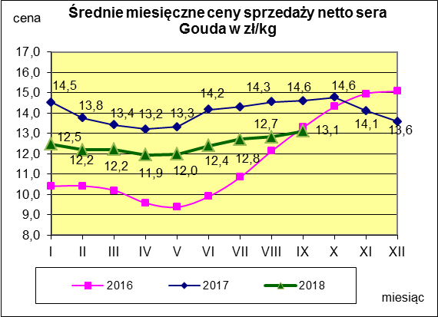

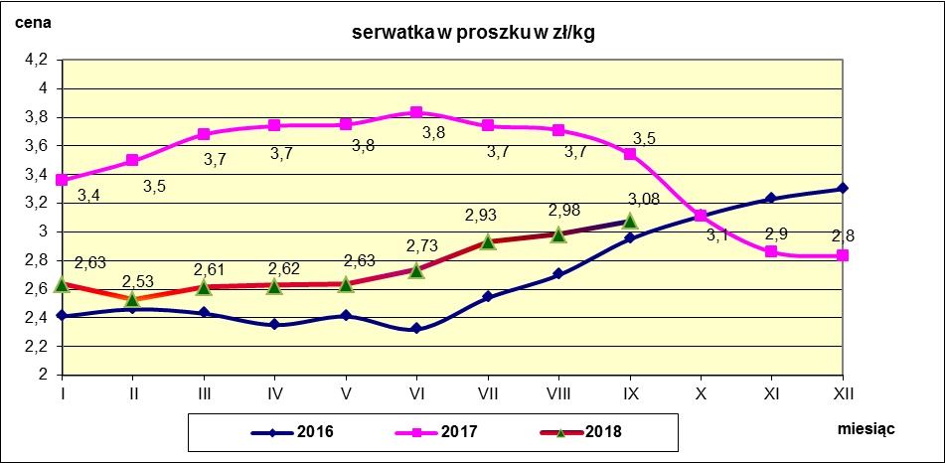

c. sprzedaży sery i twarogi
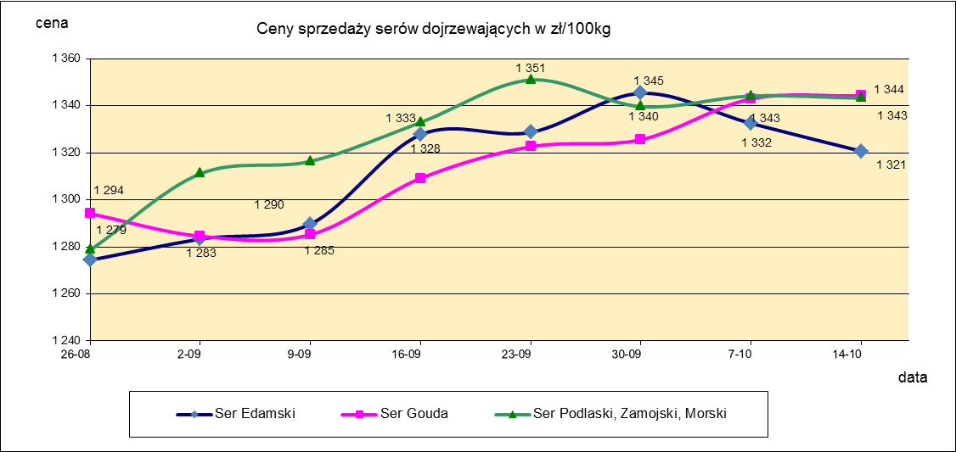
Ceny sprzedaży (NETTO) wybranych produktów mleczarskich za okres: 08-14.10.2018r.
Średnie ceny liczone są jako średnia ważona za 100 kg.
Daty podane w tabelach oznaczają ostatni dzień analizowanego tygodnia (poniedziałek - niedziela)
TOWAR | Rodzaj | POLSKA |  |  | MAKROREGION
 |  |  |  |  | PÓŁNOCNY |  |  | CENTRALNY |  |  | POŁUDNIOWO-WSCHODNI |  |  | ZACHODNI
 |  | Cena [zł/100kg] |  | Tygodn. zmiana | Cena [zł/100kg] |  | Tygodn. zmiana | Cena [zł/100kg] |  | Tygodn. zmiana | Cena [zł/100kg] |  | Tygodn. zmiana | Cena [zł/100kg] |  | Tygodn. zmiana
 |  | 2018-10-14 | 2018-10-07 | ceny [%] | 2018-10-14 | 2018-10-07 | ceny [%] | 2018-10-14 | 2018-10-07 | ceny [%] | 2018-10-14 | 2018-10-07 | ceny [%] | 2018-10-14 | 2018-10-07 | ceny [%]
SERY DOJRZEWAJĄCE | EDAMSKI | 1,320.67 | 1,332.47 | -0.9 | 1,320.09 | 1,335.84 | -1.2 | 1,346.79 | 1,441.37 | -6.6 | nld | nld | - | 1,323.27 | 1,229.64 | 7.6
 | GOUDA | 1,344.24 | 1,342.94 | 0.1 | 1,334.58 | 1,343.83 | -0.7 | 1,401.61 | 1,328.25 | 5.5 | 1,369.48 | 1,358.45 | 0.8 | 1,371.49 | 1,334.36 | 2.8
 | CHEDDAR | 1,426.59 | 1,404.53 | 1.6 | nld | nld | - | nld | nld | - | -- | -- | -- | -- | -- | --
 | EMENTALER | 1,499.18 | 1,524.40 | -1.7 | 1,528.83 | 1,542.42 | -0.9 | nld | nld | - | nld | nld | - | nld | nld | -
 | PODLASKI, ZAMOJSKI, MORSKI | 1,343.21 | 1,344.16 | -0.1 | 1,341.36 | 1,339.52 | 0.1 | nld | nld | - | 1,380.09 | 1,346.42 | 2.5 | nld | nld | -
 | PARMEZAN | -- | nld | - | -- | nld | - | -- | -- | -- | -- | -- | -- | -- | -- | --
 | RADAMER | nld | nld | - | -- | -- | -- | -- | -- | -- | nld | nld | - | -- | -- | --
Ser typu MOZZARELLA |  | 1,497.82 | 1,486.16 | 0.8 | 1,512.44 | 1,491.49 | 1.4 | 1,435.57 | 1,487.46 | -3.5 | 1,301.91 | 1,376.61 | -5.4 | -- | -- | --
Ser typu FETA |  | 1,076.74 | 1,079.43 | -0.2 | nld | nld | - | nld | nld | - | nld | nld | - | -- | -- | --
SERY PLEŚNIOWE |  | 1,964.07 | 1,938.81 | 1.3 | nld | nld | - | -- | -- | -- | -- | -- | -- | 2,111.81 | 2,118.93 | -0.3
SERY i TWAROGI ŚWIEŻE | twaróg min. 40% tł. | 917.25 | 926.37 | -1.0 | 928.80 | 938.63 | -1.0 | 1,013.93 | 1,021.12 | -0.7 | 903.46 | 901.00 | 0.3 | 777.35 | 779.98 | -0.3
 | serek granulowany min. 40% tł. | 675.52 | 673.24 | 0.3 | nld | nld | - | nld | nld | - | nld | nld | - | nld | nld | -

c. sprzedaży produkty stałe
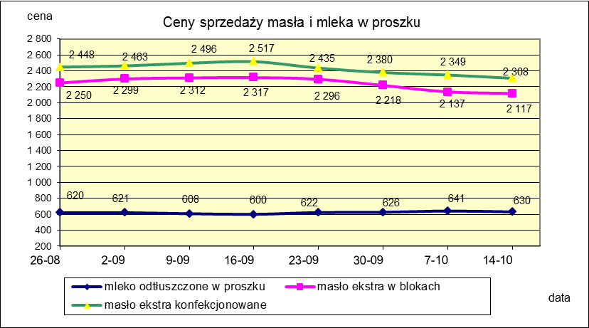
Ceny sprzedaży (NETTO) wybranych produktów mleczarskich za okres: 08-14.10.2018r.
Średnie ceny liczone są jako średnia ważona za 100 kg.
Daty podane w tabelach oznaczają ostatni dzień analizowanego tygodnia (poniedziałek - niedziela)

TOWAR | Rodzaj towaru | POLSKA |  |  | MAKROREGION
 |  |  |  |  | PÓŁNOCNY |  |  | CENTRALNY |  |  | POŁUDNIOWO-WSCHODNI |  |  | ZACHODNI
 |  | Cena [zł/100kg] |  | Tygodn. zmiana | Cena [zł/100kg] |  | Tygodn. zmiana | Cena [zł/100kg] |  | Tygodn. zmiana | Cena [zł/100kg] |  | Tygodn. zmiana | Cena [zł/100kg] |  | Tygodn. zmiana
 |  | 2018-10-14 | 2018-10-07 | ceny [%] | 2018-10-14 | 2018-10-07 | ceny [%] | 2018-10-14 | 2018-10-07 | ceny [%] | 2018-10-14 | 2018-10-07 | ceny [%] | 2018-10-14 | 2018-10-07 | ceny [%]
Masło 82% tł., 16% wody | w blokach | 2,117.37 | 2,136.87 | -0.9 | 2,169.26 | 2,104.69 | 3.1 | 2,159.51 | 2,361.83 | -8.6 | 2,169.23 | 2,244.66 | -3.4 | 1,968.30 | 2,074.06 | -5.1
 | konfekcja | 2,307.70 | 2,348.56 | -1.7 | 2,306.81 | 2,352.80 | -2.0 | 2,317.86 | 2,363.82 | -1.9 | 2,261.00 | 2,284.01 | -1.0 | 2,338.98 | 2,332.06 | 0.3
Masło 80% tł., 16%wody, 2% soli | w blokach | -- | -- | -- | -- | -- | -- | -- | -- | -- | -- | -- | -- | -- | -- | --
Masło | Ogółem | 2,270.84 | 2,323.81 | -2.3 | 2,278.06 | 2,328.27 | -2.2 | 2,307.88 | 2,363.64 | -2.4 | 2,258.02 | 2,282.45 | -1.1 | 2,186.83 | 2,244.21 | -2.6
Mleko w proszku | pełne | 1,175.54 | 1,220.47 | -3.7 | 1,120.95 | 1,211.60 | -7.5 | 1,214.19 | 1,249.35 | -2.8 | nld | -- | -- | nld | nld | -
 | odtłuszczone | 630.19 | 641.05 | -1.7 | 632.92 | 645.07 | -1.9 | 631.50 | 628.75 | 0.4 | 599.92 | 605.97 | -1.0 | 630.80 | 651.95 | -3.2
 | Ogółem | 708.77 | 723.43 | -2.0 | 697.33 | 703.14 | -0.8 | 714.76 | 698.16 | 2.4 | 715.73 | 605.97 | 18.1 | 728.57 | 799.22 | -8.8
Mleko zagęszczone | słodzone | nld | nld | - | -- | -- | -- | -- | -- | -- | -- | -- | -- | nld | nld | -
 | niesłodzone | 558.02 | 542.18 | 2.9 | nld | nld | - | -- | -- | -- | -- | -- | -- | nld | nld | -
 | Ogółem | 627.76 | 607.45 | 3.3 | nld | nld | - | -- | -- | -- | -- | -- | -- | nld | nld | -
Bezwodny tłuszcz mleczny |  | nld | nld | - | nld | nld | - | -- | -- | -- | -- | -- | -- | -- | -- | --
Serwatka w proszku |  | 311.06 | 309.73 | 0.4 | 314.94 | 313.28 | 0.5 | 283.95 | 281.13 | 1.0 | nld | nld | - | -- | -- | --
Laktoza |  | -- | -- | -- | -- | -- | -- | -- | -- | -- | -- | -- | -- | -- | -- | --
Kazeina i kazeiniany |  | -- | -- | -- | -- | -- | -- | -- | -- | -- | -- | -- | -- | -- | -- | --

mleko do skupu
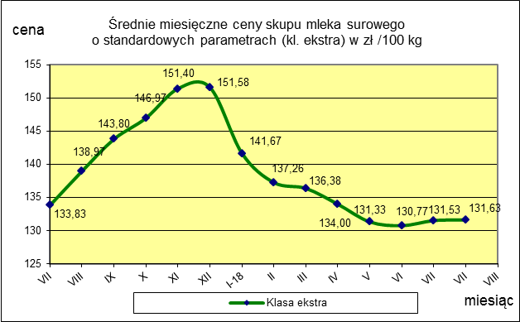
ŚREDNIA WAŻONA CENA SKUPU MLEKA ( NETTO) O STANDARDOWYCH PARAMETRACH (d. KL. EKSTRA) w zł/100kg

 |  |  | TOWAR |  | POLSKA
 |  |  |  |  | Cena [zł/100kg] |  | Miesięczna. zmiana ceny
 |  |  |  |  | sierpień | lipiec
 |  |  | Mleko surowe do skupu o standardowych parametrach |  | 131.63 | 131.53 | 0.1

TOWAR | MAKROREGION
 | PÓŁNOCNY |  |  | CENTRALNY |  |  | POŁUDNIOWO-WSCHODNI |  |  | ZACHODNI
 | Cena [zł/100kg] |  | Miesięczna zmiana | Cena [zł/100kg] |  | Miesięczna zmiana | Cena [zł/100kg] |  | Miesięczna zmiana | Cena [zł/100kg] |  | Miesięczna zmiana
 | sierpień | lipiec | ceny [%] | sierpień | lipiec | ceny [%] | sierpień | lipiec | ceny [%] | sierpień | lipiec | ceny [%]
Mleko surowe do skupu o standardowych parametrach | 136.53 | 137.18 | -0.5 | 122.46 | 122.42 | 0.0 | 127.93 | 127.11 | 0.6 | 128.16 | 127.55 | 0.5

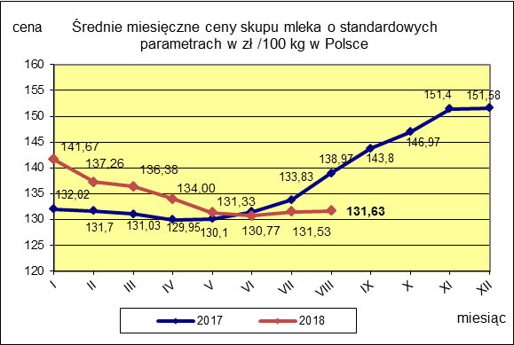

 |  |  |  |  |  |  | POLSKA
 |  |  |  |  |  | TOWAR | sierpień 2018 | sierpień 2017 | sierpień 2016 | Zmiana ceny [%] w 2018r. w stos. do lat:
 |  |  |  |  |  |  |  |  |  | 2017r. | 2016r.
 |  |  |  |  |  | Mleko o standardowych parametrach | 131.63 | 138.97 | 107.26 | -5.3 | 22.7

